Customer
TT | Request | Type | Decription | Detail | Failed
 | http://localhost:3000/suppliers/register | POST | Đăng ký 1 tài khoản Supplier, ko phải facebook | 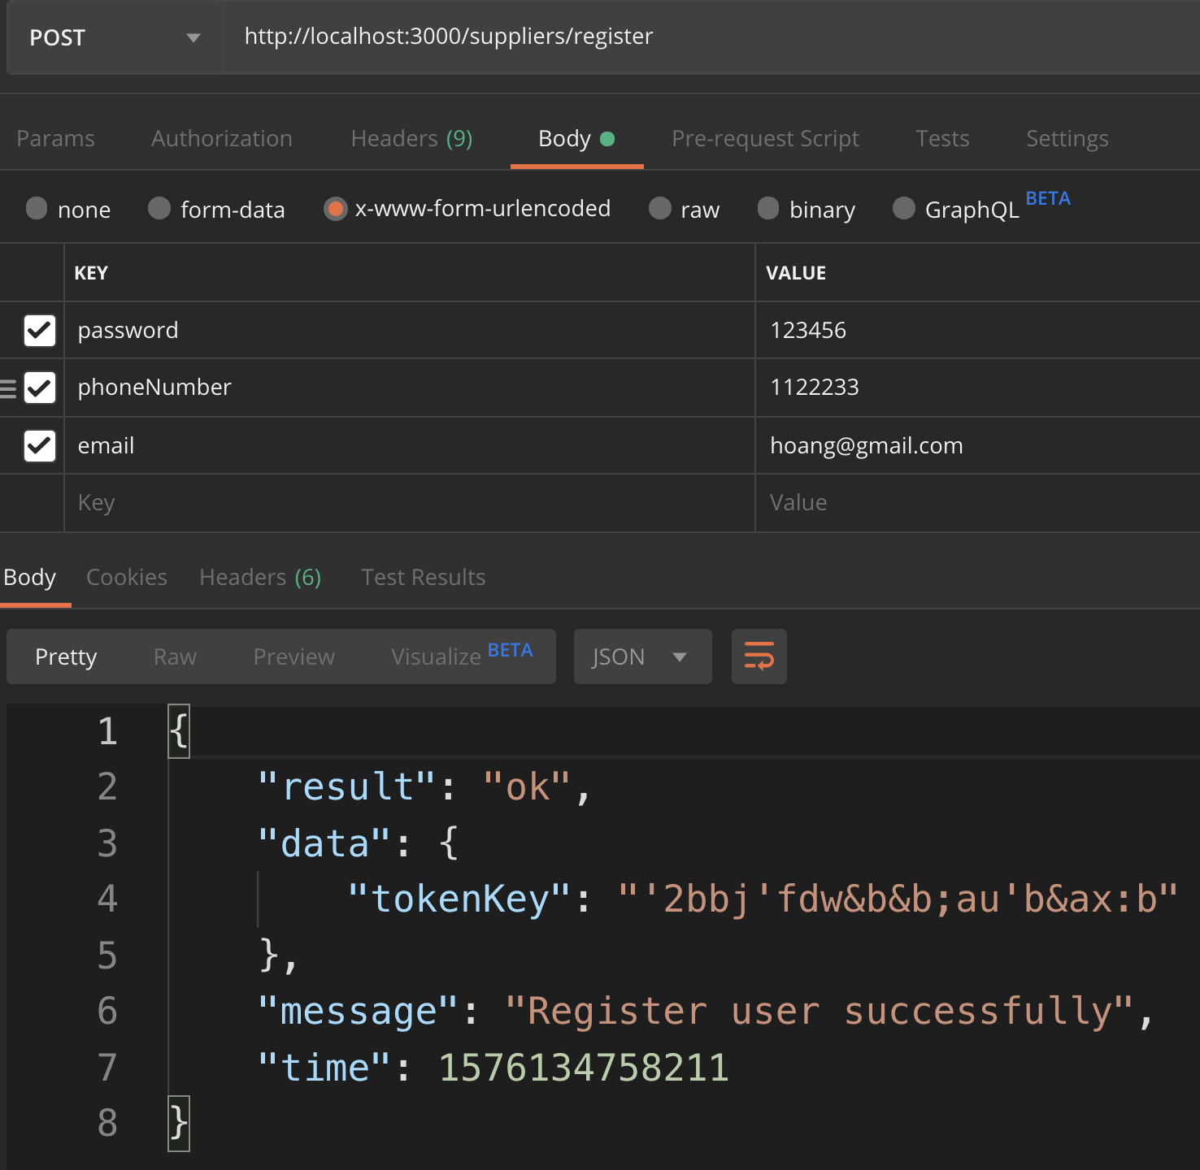 | 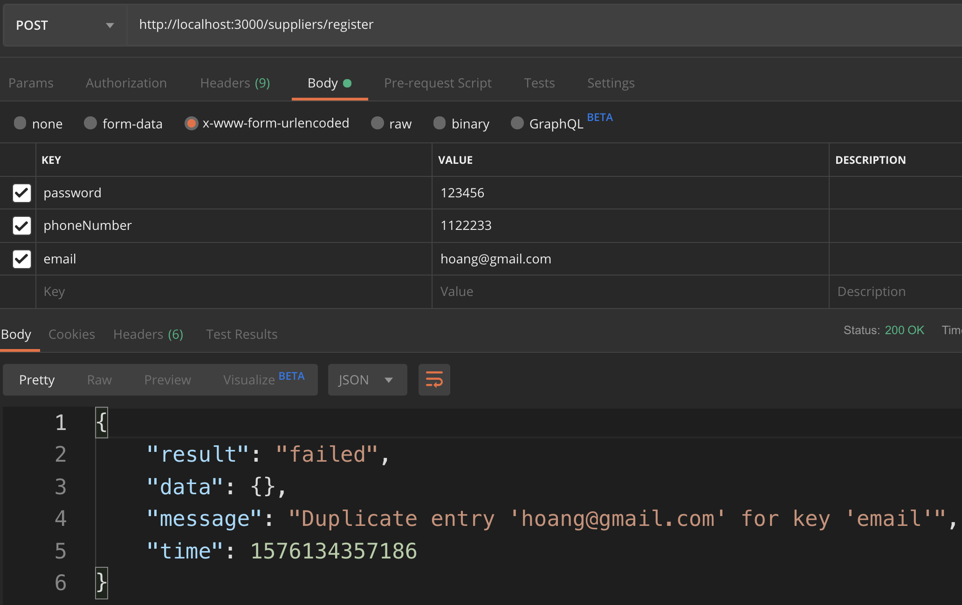 | Chỉnh localhost thành IP của server

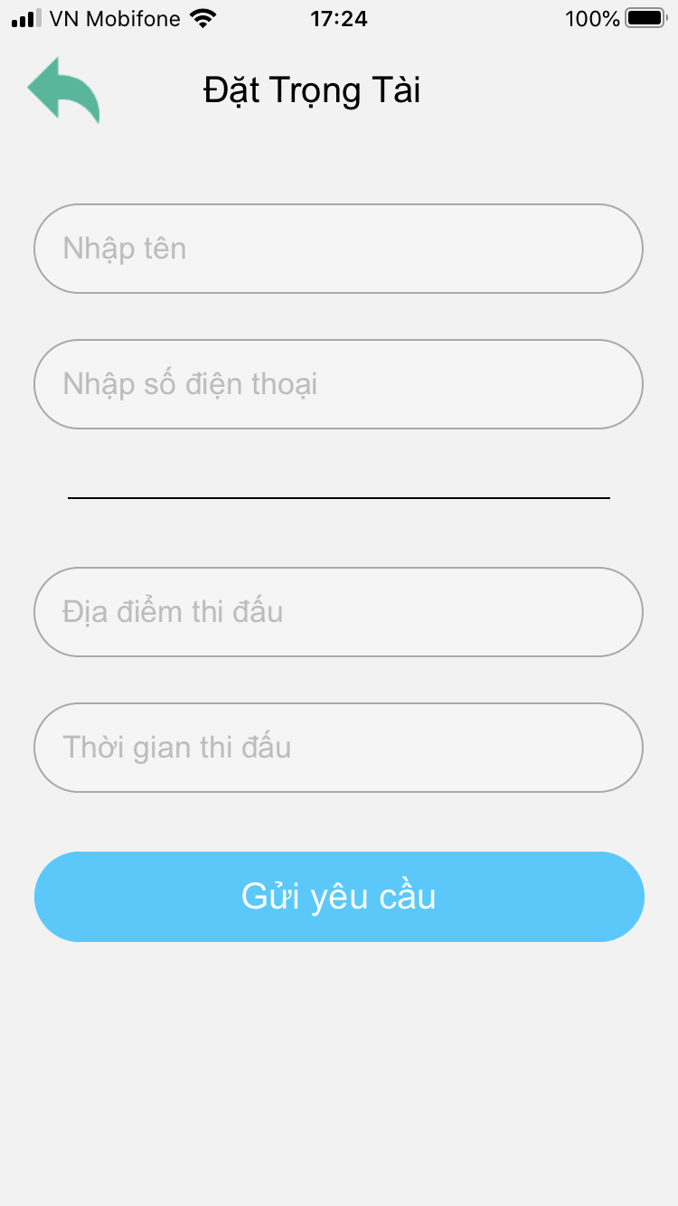
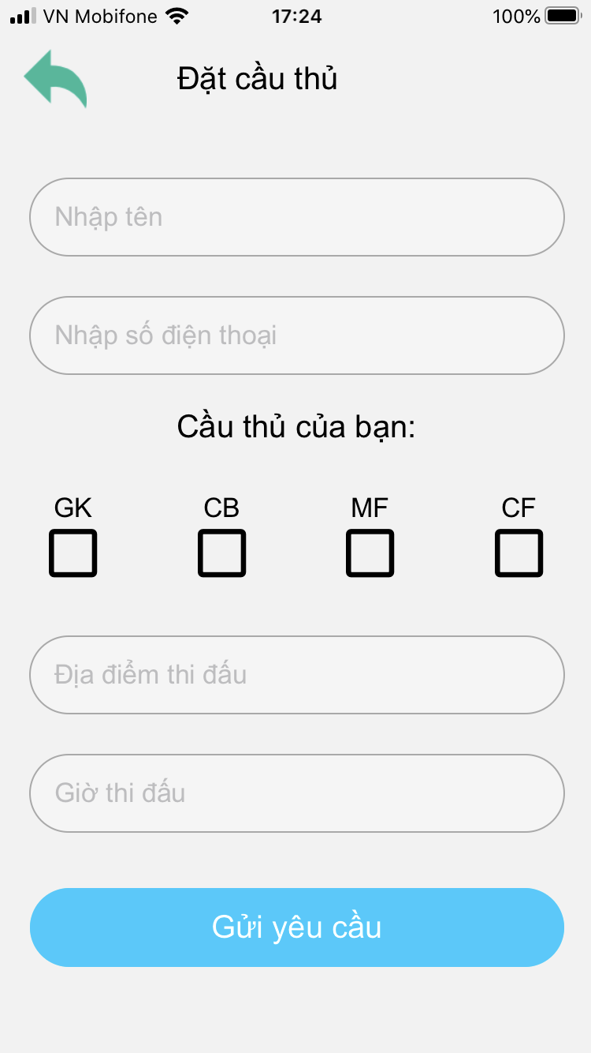
componentDidmount:
-Lấy thông tin từ bảng customer(chưa làm)
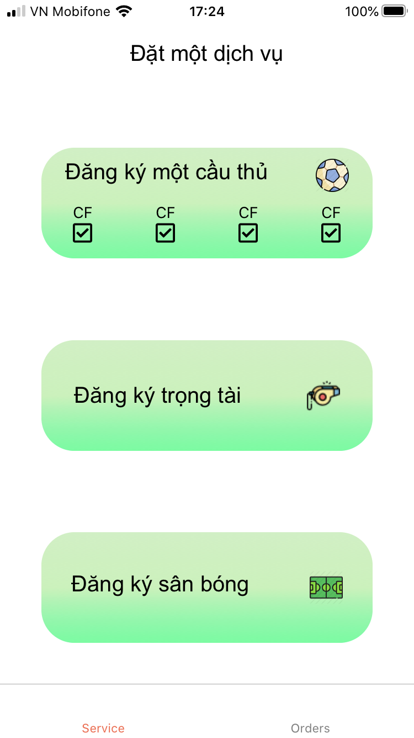
componentDidmount:
-Lấy thông tin từ bảng customer(chưa làm)

Validate có địa điểm thi đấu, giờ thi đấu, tên và đt
1-Update thông tin Customer
2- getSupplierAroundOrder ra mảng các supplier id, nếu mảng rỗng thì alert, ko đi tiếp, ko gọi tiếp api
3-SELECT * FROM viewSupplierServices
WHERE supplierId in (11,7,5)

Validate có địa điểm thi đấu, giờ thi đấu, tên và đt
1-Update thông tin Customer
2- getSupplierAroundOrder ra mảng các supplier id, nếu mảng rỗng thì alert, ko đi tiếp, ko gọi tiếp api
3-SELECT * FROM viewSupplierServices
WHERE supplierId in (11,7,5) AND viewSupplierServices.position = '0010';

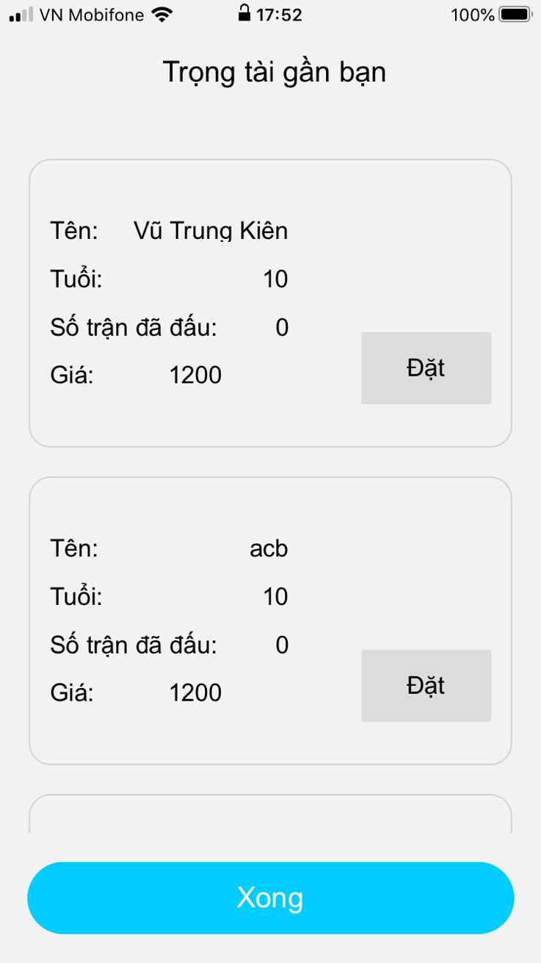
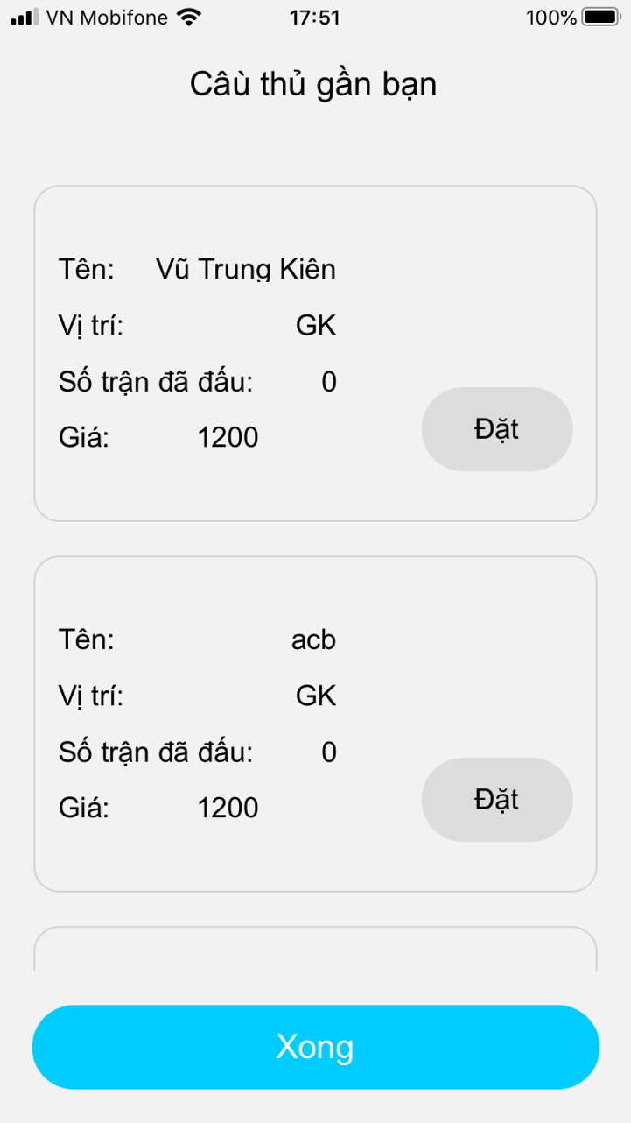

Server gửi notify cho Firebase, Firebase gửi noti cho Supplier
Server gửi notify cho Firebase, Firebase gửi noti cho Supplier

